Sheet1
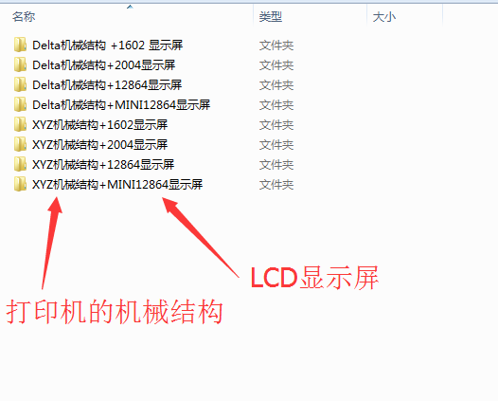
1 | ######### 注意 ###################

 | 1.根据打印机机械结构和显示屏现在对应的固件，不知道自己的爱机结构类型，可以去百度一下。

 | 2.请使用1.6.8以上Arduino版本进行编译上传；

 | 3.如果发生U8G字库编译失败问题，请将文件夹中“U8glib”拷贝到安装目录下Arduino/libraries/ ；

 | 4.可以下载群文件“软件”中的Arduino1.8.2软件来进行上传，以上固件都是在这版本上进行了编译以及没有问题的。

 | 5.使用触摸屏，无需定义哪个显示屏，所以哪份固件都可以，只需要波特率一致就可以了。

